Bai01
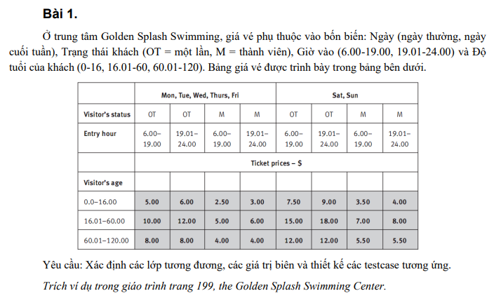

BẢNG PHÂN TÍCH

Condition | Valid partition | Valid Boundary | Invalid partition | Invalid Boundary
Ngày | (1) {Mon, Tue, Web, Thurs, Fri} |  | (1) Bất kỳ giá trị chữ hoặc số nào không phải thứ trong tuần
 | (2) {Sat, Sun} |  | (2) Rỗng
Trạng thái khách | (1) OT |  | (1) Bất kỳ giá trị nào khác ngoài {OT, M}
 | (2) M
Giờ vào | (1) [6.00, 19.00] | 6 | (1) < 6.00 | 5.59
 |  | 19
 | (2) [19.01, 24.00] | 19.1 | (2) Bất kỳ giá trị chữ hoặc số nào không phải giờ
 |  | 24 | (3) Rỗng
Độ tuổi của khách | (1) [0, 16] | 0 | (1) < 0.0 | -0.01
 |  | 16
 | (2) [16.01, 60] | 16.01
 |  | 60
 | (3) [60.01, 120] | 60.01 | (2) > 120.0 | 120.01
 |  | 120
 |  |  | (3) Bất kỳ gía trị chữ hoặc số nào không phải tuổi
 |  |  | (4) Rỗng

BẢNG THIẾT KẾ TEST CASE

Test case type | Test case no. | Ngày | Trạng thái khách | Giờ vào | Độ tuổi | Test case results
Valid partition | 1 | Mon | OT | 7.55 | 8.4 | $5.00
 | 2 | Sat | M | 20.44 | 42.7 | $8.00
 | 3 | Sun | M | 22.44 | 65 | $5.50
Valid boundary | 4 | Sat | M | 6 | 0 | 3.5
 | 5 | Sat | M | 19 | 16 | 3.5
 | 6 | Sat | M | 19.01 | 16.01 | $8.00
 | 7 | Sat | M | 19.01 | 60 | $8.00
 | 8 | Sat | M | 24 | 60.01 | $5.50
 | 9 | Sat | M | 24 | 120 | $5.50
Invalid partition | 10 | Mox | OT | 7.55 | 8.4 | Ngày không hợp lệ
 | 11 | Mon | ST | 7.55 | 8.4 | Trạng thái khách không hợp lệ
 | 12 | Mon | OT | 4.4 | 8.4 | Giờ vào không hợp lệ
 | 13 | Mon | OT | ABC | 8.4 | Giờ vào không hợp lệ
 | 14 | Mon | OT | 7.55 | TTR | Độ tuổi không hợp lệ
 | 15 | Mon | OT | 7.55 | 150.1 | Độ tuổi không hợp lệ
 | 16 | Mon | OT | 7.55 | 0 | Độ tuổi không hợp lệ
Invalid boundary | 17 | Mon | OT | 5.59 | -0.01
 | 18 | Mon | OT | 5.59 | 120.1

Bai02
BÀI 2
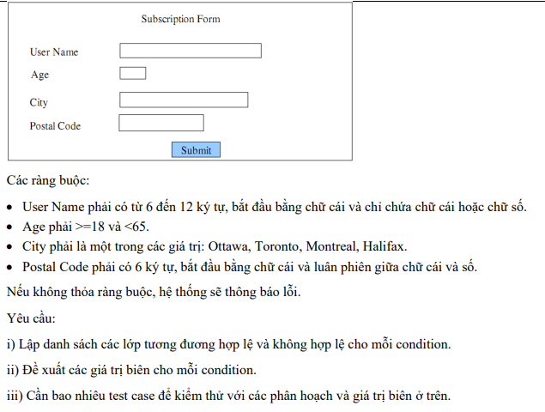

BẢNG PHÂN TÍCH

Condition | Valid parition | Valid boundary | Invalid partition | Invalid boundary
User Name | [6, 12] ký tự && Bắt đầu bằng chữ cái && Chỉ chứa chữ cái hoặc chữ số | 6 ký tự | < 6 ký tự | 5 ký tự
 |  | 12 ký tự | > 12 ký tự | 13 ký tự
 |  |  | Bắt đầu bằng bất kỳ giá trị nào không phải chữ cái
 |  |  | Chứa bất kỳ giá trị nào không phải chữ cái và chữ số
Age | [18, 64] | 18 | < 18 | 17
 |  | 64 | > 64 | 65
City | [Ottawa, Toronto, Montreal, Halifax] |  | Bất kỳ giá trị nào không phải [Ottawa, Toronto, Montreal, Halifax]
Postal Code | 6 ký tự | 6 ký tự | < 6 ký tự | 4 ký tự
 |  |  | > 6 ký tự | 7 ký tự
 | Bắt đầu bằng chữ cái |  | Bất kỳ giá trị nào không phải chữ cái
 | Luân phiên giữa chữ cái và số |  | Chứa 2 chữ cái liên tiếp nhau
 |  |  | Chứa 2 chữ số liên tiếp nhau
 |  |  | Bất kể giá trị nào không phải chữ cái hoặc chữ số

BẢNG THIẾT KẾ TEST CASE

Test case type | TC no. | User Name | Age | City | Postal code | Test case result
Valid partition | 1 | kiemthu12 | 28 | Toronto | A6B8C7 | Thông tin hợp lệ
 | 2 | N123456 | 54 | Toronto | A6B8C7 | Thông tin hợp lệ
Valid boundary | 3 | N12345 | 18 | Toronto | A6B8C# | Thông tin hợp lệ
 | 4 | n12345678910 | 64 | Toronto | A6B8C# | Thông tin hợp lệ
Invalid parition | 5 | n123 | 28 | Toronto | A6B8C7 | Username không hợp lệ
 | 6 | nnnn123456789 | 28 | Toronto | A6B8C7 | Username không hợp lệ
 | 7 | 1nnnnnn | 28 | Toronto | A6B8C7 | Username không hợp lệ
 | 8 | n@1234 | 28 | Toronto | A6B8C7 | Username không hợp lệ
 | 9 | N123456 | 16 | Toronto | A6B8C7 | Age không hợp lệ
 | 10 | N123456 | 70 | Toronto | A6B8C7 | Age không hợp lệ
 | 11 | N123456 | 54 | HaNoi | A6B8C7 | City không hợp lệ
 | 12 | N123456 | 54 | 123456 | A6B8C7 | City không hợp lệ
 | 13 | N123456 | 54 | !!!#### | A6B8C7 | City không hợp lệ
 | 14 | N123456 | 54 | Toronto | A6B8C7G | Postal code không hợp lệ
 | 15 | N123456 | 54 | Toronto | A6B8C | Postal code không hợp lệ
 | 16 | N123456 | 54 | Toronto | 6B8C7G | Postal code không hợp lệ
 | 17 | N123456 | 54 | Toronto | A6B87G | Postal code không hợp lệ
 | 18 | N123456 | 54 | Toronto | A6BC7G | Postal code không hợp lệ
 | 19 | N123456 | 54 | Toronto | A6B8C# | Postal code không hợp lệ
Invalid boundary | 20 | n1234 | 17 | Toronto | A6B8 | Thông tin không hợp lệ
 | 21 | n123456789101 | 65 | Toronto | A6B8C5B | Thông tin không hợp lệ

Bai03
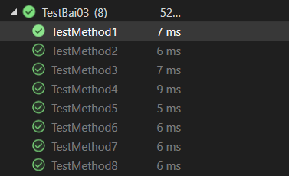
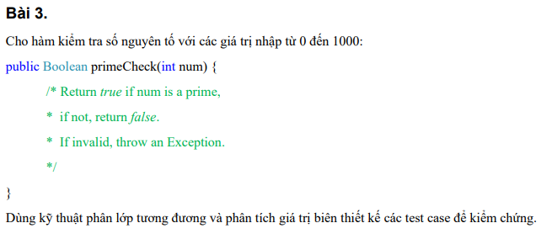

 |  |  | 10 điểm
BẢNG PHÂN TÍCH

Condition | Valid parition | Invalid partition | Valid boundary | Invalid boundary
num | Là số nguyên tố trong [0, 1000] | < 0 | 0 | -1
 | Không là số nguyên tố trong [0, 1000] | > 1000 | 1000 | 1001

BẢNG THIẾT KẾ TEST CASE

Test case type | Test case no. | num | Expected result | Actual result | Note
Valid parition | 1 | 17 | TRUE | TRUE | P
 | 2 | 25 | FALSE | FALSE | P
Valid boundary | 3 | 0 | FALSE | FALSE | P
 | 4 | 1000 | FALSE | FALSE | P
Invalid parition | 5 | -2 | Exception | Exception | P
 | 6 | 1020 | Exception | Exception | P
Invalid boundary | 7 | -1 | Exception | Exception | P
 | 8 | 1001 | Exception | Exception | P

Bai04
BÀI 4

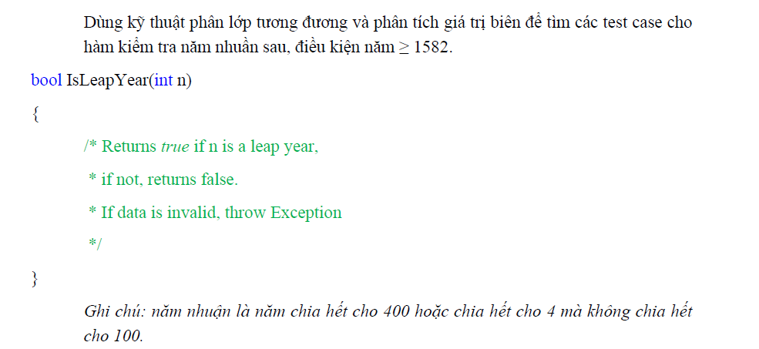

BẢNG PHÂN TÍCH

Condition | Valid parition | Invalid partition | Valid boundary | Invalid boundary
n | Là năm nhuận >= 1582 chia hết cho 400 | < 1582 | 1582 | 1581
 | Là năm nhuận >= 1582 chia hết cho 4 mà không chia hết cho 100
 | Không là năm nhuận >= 1582

BẢNG THIẾT KẾ TEST CASE

Test case type | Test case no. | n | Expected result | Actual result | Note
Valid parition | 1 | 2000 | TRUE | TRUE | P
 | 2 | 1996 | TRUE | TRUE | P
 | 3 | 2025 | FALSE | FALSE | P
Invalid partition | 4 | 1400 | Exception | Assert.IsNotNull failed. | F
Valid boundary | 5 | 1582 | FALSE | FALSE | P
Invalid boundary | 6 | 1581 | Exception | Assert.IsNotNull failed. | F

Bai05
BÀI 5

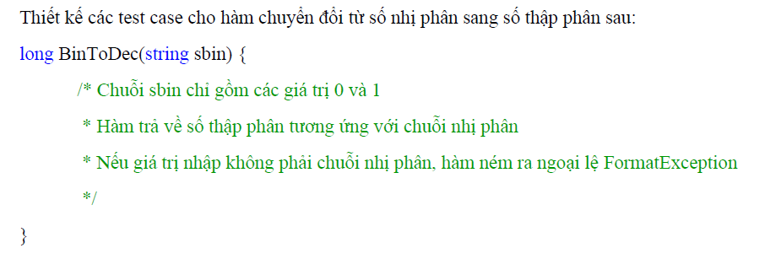

BẢNG PHÂN TÍCH

Condition | Valid parition | Invalid partition
sbin | Chuỗi chỉ gồm các giá trị 0 và 1 | Chuỗi rỗng
 |  | Chuỗi chứa ký tự số không thuộc {0, 1}
 |  | Chuỗi chứa ký tự chữ cái
 |  | Chuỗi chứa khoảng trắng

BẢNG THIẾT KẾ TEST CASE

Test case type | Test case no. | sbin | Expected result | Actual result | Note
Valid parition | 1 | 1010 | 10 | 10 | P
Invalid partition | 2 |  | FormatException | FormatException | P
 | 3 | 123456 | FormatException | FormatException | P
 | 4 | 1A001 | FormatException | FormatException | P
 | 5 | 10 20 | FormatException | FormatException | P

Bai06
BÀI 6

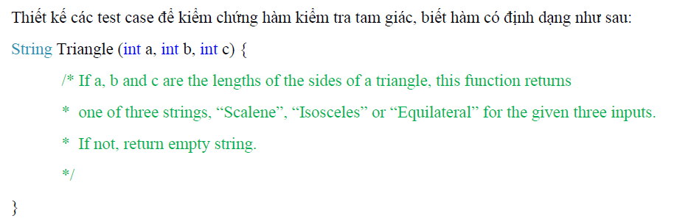

BẢNG PHÂN TÍCH

Condition | Valid partition | Invalid partition | Valid boundary | Invalid Boundary
a | > 0 | <= 0 | 1 | 0
b | > 0 | <= 0 | 1 | 0
c | > 0 | <= 0 | 1 | 0
a, b, c | a + b > c && a + c > b && b + c > a | a + b <= c | a + b > c + 1 && a + c > b + 1 && b + c > a + 1 | a + b = c
 |  | a + c <= b |  | a + c = b
 |  | b + c <= a |  | b + c = a
"Scalene" | a != b && b != c && a != c && (a + b > c && a + c > b && b + c > a)
"Equilateral" | a = b = c
"Isosceles" | a = b # c && (a + b > c && a + c > b && b + c > a)
 | b = c # a && (a + b > c && a + c > b && b + c > a)
 | c = a # b && (a + b > c && a + c > b && b + c > a)

BẢNG THIẾT KẾ TEST CASE

Test case type | Test case no. | a | b | c | Expected result | Actual result | Note
Valid partition | 1 | 2 | 4 | 5 | "Scalene" | "Scalene" | P
 | 2 | 2 | 2 | 2 | "Equilateral" | "Equilateral" | P
 | 3 | 4 | 4 | 2 | "Isosceles" | "Isosceles" | P
 | 4 | 2 | 4 | 4 | "Isosceles" | "Isosceles" | P
 | 5 | 4 | 2 | 4 | "Isosceles" | "Isosceles" | P
Invalid partition | 6 | -2 | 5 | 6 | " " | " " | P
 | 7 | 2 | -5 | 6 | " " | " " | P
 | 8 | 2 | 5 | -6 | " " | " " | P
 | 9 | 1 | 2 | 5 | " " | " " | P | a + b <= c
 | 10 | 1 | 5 | 2 | " " | " " | P | a + c <= b
 | 11 | 5 | 2 | 1 | " " | " " | P | b + c <= a
Valid boundary | 12 | 1 | 1 | 1 | "Equilateral" | "Equilateral" | P
 | 13 | 2 | 2 | 2 | "Equilateral" | "Equilateral" | P
Invalid boundary | 14 | 0 | 0 | 0 | " " | Assert.AreEqual failed. Expected:<>. Actual:<Equilateral>. | F
 | 15 | 3 | 2 | 5 | " " | " " | P | a + b = c
 | 16 | 3 | 5 | 2 | " " | " " | P | a + c = b
 | 17 | 5 | 2 | 3 | " " | " " | P | b + c = a

Bai07
BÀI 7
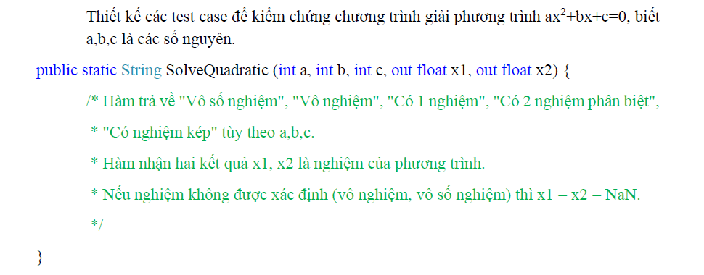

BẢNG PHÂN TÍCH

Condition | Valid partition | Invalid partition | Valid boundary | Invalid boundary
"Vô số nghiệm " | a = 0 && b = 0 && c = 0
"Vô nghiệm" | b*b - 4ac < 0 && a != 0
 | a = 0 && b = 0 && c != 0
"Có 1 nghiệm" | a = 0 && b != 0
"Có 2 nghiệm phân biệt" | b*b - 4ac > 0 && a,b,c != 0
"Có nghiệm kép" | b*b - 4ac = 0 && a,b,c != 0

BẢNG THIẾT KẾ TEST CASE

Test case type | Test case no. | a | b | c | Expected result |  |  | Actual result |  |  | Note
 |  |  |  |  | String | x1 | x2 | String | x1 | x2
Valid partition | 1 | 0 | 0 | 0 | "Vô số nghiệm" | NaN | NaN | "Vô số nghiệm" | NaN | NaN | P
 | 2 | 1 | 2 | 5 | "Vô nghiệm" | NaN | NaN | "Vô nghiệm" | NaN | NaN | P
 | 3 | 0 | 0 | 90 | "Vô nghiệm" | NaN | NaN | "Vô nghiệm" | NaN | NaN | P
 | 4 | 0 | 3 | -6 | "Có 1 nghiệm" | 2 | NaN | "Có 1 nghiệm" | 2 | Assert.AreEqual failed. Expected:<NaN>. Actual:<2>. | F
 | 5 | 1 | 5 | 6 | "Có 2 nghiệm phân biệt" | -3 | -2 | "Có 2 nghiệm phân biệt" | -3 | -2 | P
 | 6 | 1 | -4 | 4 | "Có nghiệm kép" | 2 | 2 | "Có nghiệm kép" | Assert.AreEqual failed. Expected:<2>. Actual:<4>. | Assert.AreEqual failed. Expected:<2>. Actual:<4>. | F

Bai08
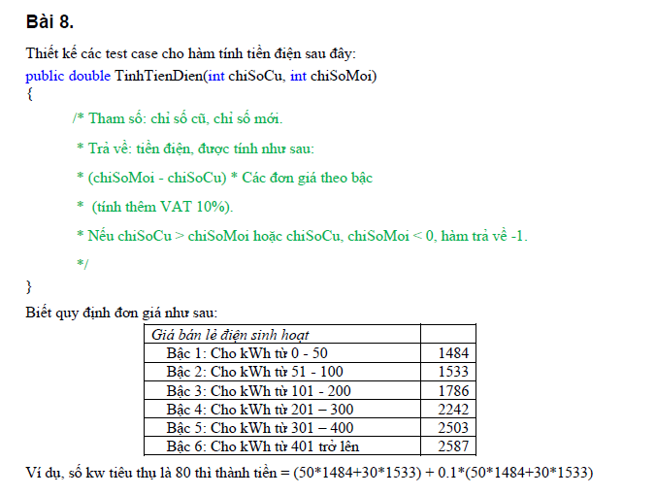

BẢNG PHÂN TÍCH

Condition | Valid partition | Invalid partition | Valid boundary | Invalid boundary
chiSoCu | [0, chiSoMoi] | <0 | 0 | -1
 |  | > chiSoMoi | chiSoMoi | chiSoMoi + 1 | (1) Trùng với C24
chiSoMoi | [chiSoCu, vc) | (1) < chiSoCu | chiSoCu | (2) chiSoCu - 1 | (2) Trùng với E24
số KW tiêu thụ (chiSoMoi - chiSoCu) | [0, 50] | < 0 | (3) 0 | (4) -1 | (3) Trùng với D23
 | [51, 100] |  |  |  | (4) Trùng với E23
 | [101, 200]
 | [201, 300]
 | [301, 400]
 | [401, vc)

BẢNG THIẾT KẾ TESTCASE

Test case type | Test case No. | chiSoCu | chiSoMoi | số KW tiêu thụ | Expected result | Actual Result | Note
Valid partition | 1 | 10 | 20 | 10 | 16324 | 26647297.6 | P
 | 2 | 20 | 100 | 80 | 132209 | 132209 | P
 | 3 | 100 | 250 | 150 | 264165 | 264165 | P
 | 4 | 250 | 500 | 250 | 485705 | 485705 | P
 | 5 | 250 | 600 | 350 | 746680 | 746680 | P
 | 6 | 250 | 700 | 450 | 1026630 | 1026630 | P
Invalid partition | 7 | -10 | 20 |  | -1 | Assert.AreEqual failed. Expected a difference no greater than <0.0001> between expected value <-1> and actual value <48972>. | F
 | 8 | 80 | 20 |  | -1 | Assert.AreEqual failed. Expected a difference no greater than <0.0001> between expected value <-1> and actual value <-97944>. | F
Valid boundary | 9 | 0 | 0 | 0 | 0 | 0 | P
 | 10 | 100 | 100 | 0 | 0 | 0 | P
Invalid boundary | 11 | -1 | 50 |  | -1 | Assert.AreEqual failed. Expected a difference no greater than <0.0001> between expected value <-1> and actual value <83306.3>. | F
 | 12 | 20 | 19 |  | -1 | Assert.AreEqual failed. Expected a difference no greater than <0.0001> between expected value <-1> and actual value <-1632.4>. | F

Bai09
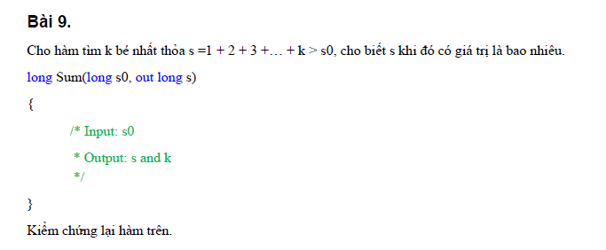

BẢNG PHÂN TÍCH
Condition | Valid partition | Invalid partition | Valid boundary | Invalid boundary
s0 | số nguyên > 0 |  | 1
 | số nguyên <=0 |  | 0

BẢNG THIẾT KẾ TESTCASE

Test case type | Test case No. | Input | Expected result |  | Actual Result |  | Note
 |  | s0 | s | k | s | k
Valid partition | 1 | 9 | 10 | 4 | 10 | Assert.AreEqual failed. Expected:<4>. Actual:<5>. | 1
 | 2 | -20 | 0 | 1 | 1 | Assert.AreEqual failed. Expected:<0>. Actual:<1>. | 2
Valid boundary | 3 | 1 | 3 | 2 | 3 | Assert.AreEqual failed. Expected:<3>. Actual:<2>. | 3
 | 4 | 0 | 1 | 1 | 1 | Assert.AreEqual failed. Expected:<1>. Actual:<2>. | 4

Bai10
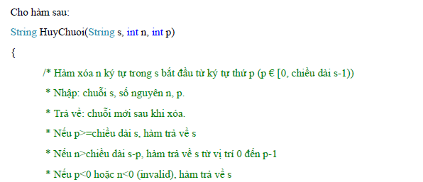

BẢNG PHÂN TÍCH
Condition | Valid partition | Invalid partition | Valid boundary | Invalid boundary
s | s khác rỗng, p € [0,length(s)-1), n <( length(s)-p)
 | s khác rỗng, p>= length(s)
 | s khác rỗng,p € [0,length(s)-1), n> length(s)-p
 | s khác rỗng, p < 0
 | s khác rỗng,p € [0,length(s)-1), n <0
 | s rỗng

BẢNG THIẾT KẾ TESTCASE

Test case type | Test case No. | Input |  |  | Expected result | Actual result | Note
 |  | s | n | p
Valid partition | 1 | "Hello ABC" | 2 | 1 | "llo ABC" | "llo ABC" | P
 | 2 | "Hello ABC" | 2 | 22 | "Hello ABC" | "Hello ABC" | P
 | 3 | "Hello ABC" | 17 | 3 | "Hel" | Assert.AreEqual failed. Expected:<Hel>. Actual:<Hello ABC>. | F
 | 4 | "Hello ABC" | 2 | -5 | "Hello ABC" | StartIndex cannot be less than zero.Parameter name: startIndex | F
 | 5 | "Hello ABC" | -7 | 4 | "Hello ABC" | Length cannot be less than zero.Parameter name: length | F
 | 6 | "" | 2 | 1 | "" | "" | P

Bai11
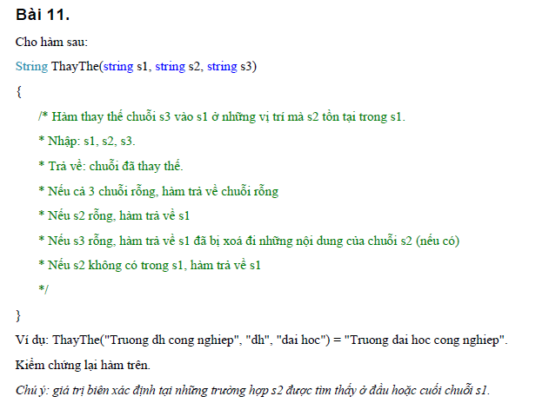

BẢNG PHÂN TÍCH
Condition | Valid partition | Invalid partition | Valid boundary | Invalid boundary
ThayThe(s1, s2, s3) | s1, s2, s3 rỗng | s1,s3 rỗng, s2 không rỗng
 | s2 rỗng
 | s1 không rỗng, s2 nằm trong s1, s3 rỗng
 | s1 không rỗng, s2 không nằm trong s1
 | s1 không rỗng, s2 nằm trong s1, s3 không rỗng

BẢNG THIẾT KẾ TESTCASE

Type of test case |  | Input |  |  | Expected result | Actual result | Note
 |  | S1 | S2 | S3
Valid partition | 1 | "" | "" | "" | "" | "" | T
 | 2 | "Truong dh cong nghiep" | "" | "dai hoc" | "Truong dh cong nghiep" | Assert.AreEqual failed. Expected:<Truong dh cong nghiep>. Actual:<>. | F
 | 3 | "Truong dh cong nghiep" | "dh" | "" | "Truong cong nghiep" | Assert.AreEqual failed. Expected:<Truong cong nghiep>. Actual:<Truong cong nghiep>. | F
 | 4 | "Truong dh cong nghiep" | "abc" | "dai hoc" | "Truong dh cong nghiep" | Assert.AreEqual failed. Expected:<Truong dh cong nghiep>. Actual:<>. | F
 | 5 | "Truong dh cong nghiep" | "dh" | "dai hoc" | "Truong dai hoc cong nghiep" | "Truong dai hoc cong nghiep" | T
Invalid partition | 6 | "" | "abc" | "" | Throw an Exception | Throw an Exception | T

Bai12
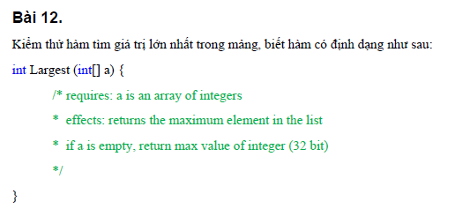

BẢNG PHÂN TÍCH
Condition | Valid partition | Invalid partition | Valid boundary | Invalid boundary
Largest | length(a) > 0
 | a = null
 | length(a) = 1
 | length(a) > 0, a chứa các giá trị bằng nhau
BẢNG THIẾT KẾ TESTCASE

Test case type | Test case No. | Input | Expected result | Actual result | Note
Valid partition | 1 | a={2, 8, 1, 9, 4} | 9 | Assert.AreEqual failed. Expected:<9>. Actual:<2147483647>. | F
 | 2 | a={} | 2147483647 | 2147483647 | T
 | 3 | a={5} | 5 | Assert.AreEqual failed. Expected:<5>. Actual:<2147483647>. | F
 | 4 | a={2, 8, 1, 9, 4,9,8,7,9} | 9 | Assert.AreEqual failed. Expected:<9>. Actual:<2147483647>. | F

Bai13
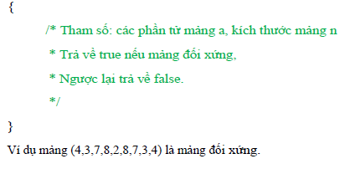

BẢNG PHÂN TÍCH
Condition | Valid partition | Invalid partition | Valid boundary | Invalid boundary
s0 | a = null |  | 1
 | số nguyên <=0 |  | 0

BẢNG THIẾT KẾ TESTCASE

Test case type | Test case No. | Input | Test case result
 |  | s0 | s
Valid partition | 1 | 9 | 10 | 4
 | 2 | -20 | 1 | 1
Valid boundary | 3 | 1 | 3 | 2
 | 4 | 0 | 1 | 1

Bai14
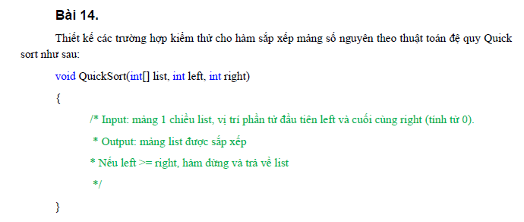

BẢNG PHÂN TÍCH

Condition | Valid partition | Invalid partition | Valid boundary | Invalid boundary
quickSort | list = null
 | length(list) = 1
 | length(list) > 1, left < right
 | length(list) > 1, left > right

BẢNG THIẾT KẾ TESTCASE

Test case type | Test case No. | Input |  |  | Expected result | Actual result | Note
 |  | list | left | right
Valid partition | 1 | {} | 1 | 2 | {} | System.IndexOutOfRangeException: Index was outside the bounds of the array. | F
 | 2 | {5} | 1 | 2 | {5} | System.IndexOutOfRangeException: Index was outside the bounds of the array. | F
 | 3 | { 1, -2, 3, -4, 5 } | 2 | 3 | { -4,-2,1,3, 5 } | CollectionAssert.AreEqual failed. (Element at index 0 do not match.) | F
 | 4 | { 1, -2, 3, -4, 5 } | 7 | 4 | { 1, -2, 3, -4, 5 } | { 1, -2, 3, -4, 5 } | T

